岡山会場
中国ブロック 岡山会場 案内

 |  |  | 会場名： | 岡山国際交流センター ５階 会議室３
会 場 |  |  | 住所： | 岡山市北区奉還町2丁目2番1号

開催日時 |  | 2026年2月19日（木）13:30～15:30

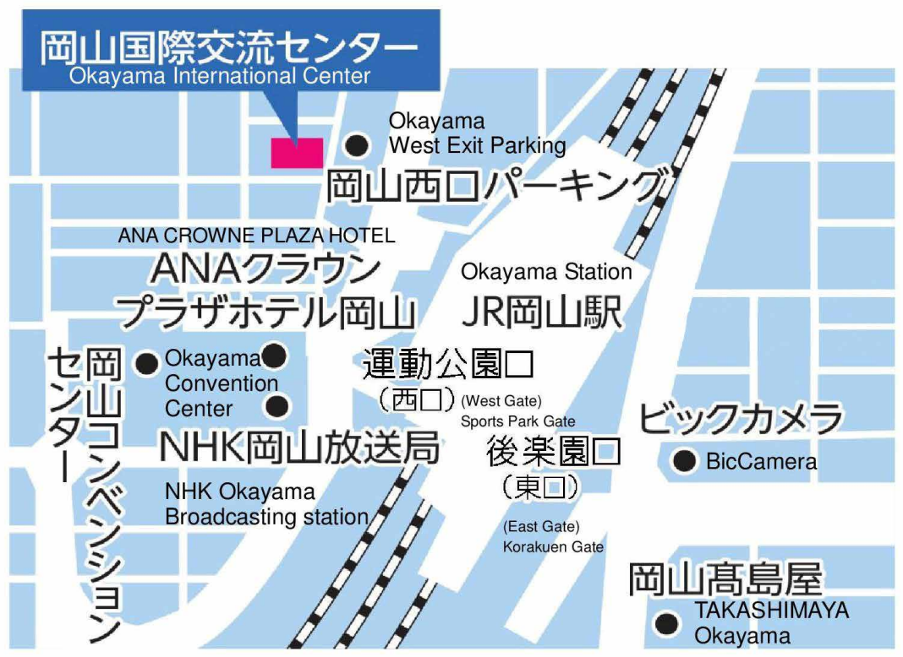

 | 岡山国際交流センターは、JR岡山駅から徒歩3分のところにあります。
 | （新幹線・在来線ご利用の方は、２F中央改札口からANAクラウンプラザホテル岡山方面経由が便利です。）
 | 当センターに一般駐車場はございません。恐れ入りますが、センター東隣の岡山駅西口パーキング、
 | または最寄りの駐車場をご利用ください。

